Vragenlijst marktconsultatie
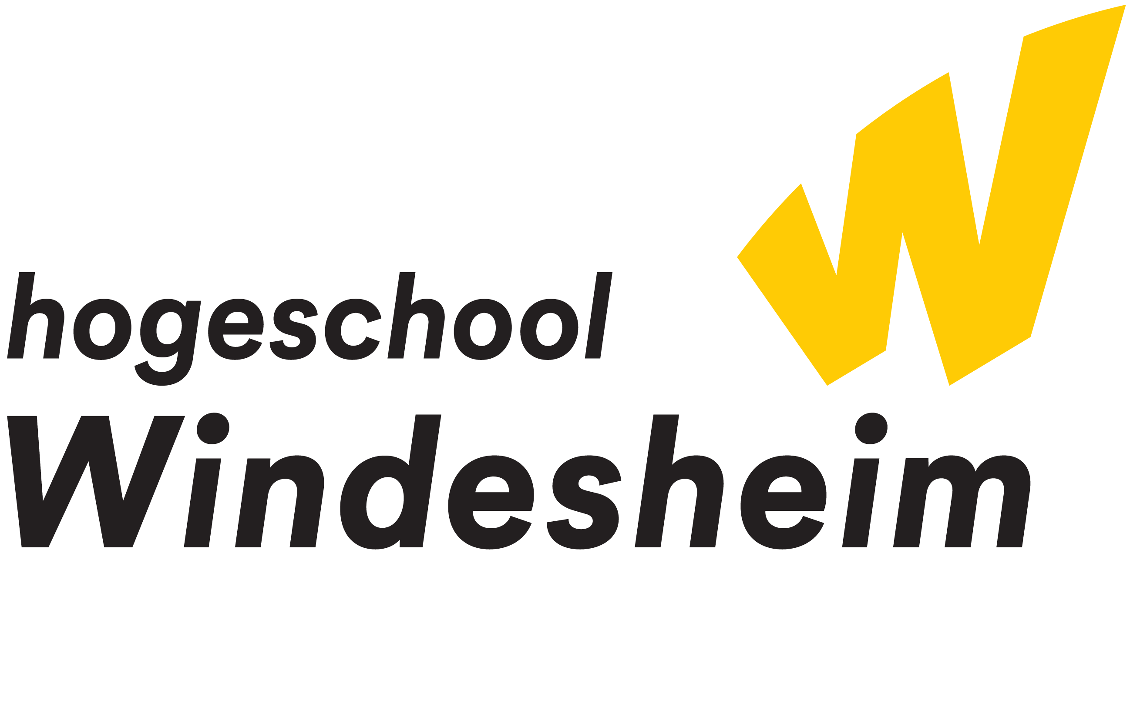
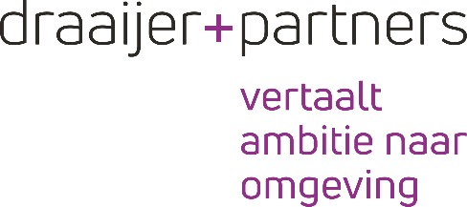
 | Bijlage 1 - Format vragenlijst marktconsultatie

Opdrachtgever : |  | Windesheim
Project : |  | Nieuwbouw Windesheim Almere
Naam bedrijf : |  | < in te vullen >
Naam contactpersoon : |  | < in te vullen >
Telefoonnummer contactpersoon : |  | < in te vullen >
Emailadres contactpersoon : |  | < in te vullen >

# | Vraag | Antwoord
 | Bouworganisatievorm
1a | Wij zijn voornemens om het werk aan te besteden op basis van een bouwteamovereenkomst of een traditioneel contract. Hoe kijkt u aan tegen deze bouworganisatievormen in relatie tot de huidige marktontwikkelingen? Welke bouworganisatievorm zou met de voorliggende scope van werkzaamheden uw voorkeur hebben? | < in te vullen >
1b | Momenteel is het integraal ontwerpteam bezig met het uitwerken van het voorlopig ontwerp. Kunt u aangeven welk moment het meest geschikt is om de bouwteam aannemer te te betrekken? Dit in geval dat het project wordt aanbesteed op basis van een bouwteamovereenkomst. Daarbij dient in ogenschouw genomen te worden dat het ontwerpproces reeds loopt. | < in te vullen >
1c | De meest logische bouworganisatievorm waar momenteel ook binnen het integraal ontwerpteam op wordt gekoersd, is om het werk aan te besteden op basis van een Definitief Ontwerp (uitgewerkt door het integraal ontwerpteam), waarbij een bouwteamovereenkomst wordt afgesloten met de winnende partij. Welke voor- en nadelen ziet u voor de werkwijze zoals hierboven geschetst? | < in te vullen >
1d | Ziet u een bouwteam ten opzichte van een traditionele uitvoering (o.b.v. bestek) als toegevoegde waarde voor deze opgave, in de wetenschap dat het de uitvoerende partijen pas aan tafel zitten vanaf uitwerking Definitief Ontwerp? Zo ja, waarom? | < in te vullen >
1e | Welke overige opmerkingen heeft u ten aanzien van de keuze van de bouworganisatievorm? | < in te vullen >
1f | Hoe is het voor Windesheim mogelijk om prijszekerheid te krijgen in de huidige markt, waarin het niet ongebruikelijk is dat partijen dagprijzen rekenen. In het bouwteam wil je met elkaar sturen op het ontwerpbudget maar met dagprijzen is het sturingsmechanisme met bewegende prijzen minder nauwkeurig. Wat is jullie visie hierop? | < in te vullen >
1g | Op welke wijze zouden we de het onderhoud en exploitatie gedurende de levensduur van het gebouw kunnen meenemen in de contractvorm? | < in te vullen >
1h | Wat verwacht u van de Opdrachtgever in de samenwerking tijdens de bouwteamfase? | < in te vullen >
 | Scope werkzaamheden
2a | Windesheim wilt een gebouw met goede thermische “schil” en gezond comfort waarbij de benodigde energie duurzaam opgewekt kan worden en niet snel vervliegt. Daarbij is de doelstelling om zo min mogelijk techniek te realiseren als het niet nodig is (low-tech gebouw). De uitdaging is om optimaal gebruik te maken de natuur in de vorm van aarde, water, lucht en zonlicht. Wat is uw visie op het aspect low-tech gebouwen in relatie tot de installatietechniek welke geintegreerd moet worden? Ziet u kansen voor dit principe in relatie tot onderhavige ontwerpopgave? | < in te vullen >
 | Gunningscriteria
3a | Welke gunningscriteria in de uitvraag adviseert u in ieder geval op te nemen? | < in te vullen >
3b | Wat zouden tijdens de aanbesteding onderscheidende gunningscriteria (kwaliteit) kunnen zijn? Te denken valt aan een optimale projectorganisatie, bouworganisatie, planning en bouwmethode, bouwtijd, duurzaamheid en circulariteit. | < in te vullen >
 | BIM
4a | Op welk BIM LOD niveau ziet u de uitvraag graag tegemoet en welke motivatie heeft u hierbij? | < in te vullen >
 | Planning
5a | De voorgenomen planning voor het hele traject is op hoofdlijnen benoemd in het marktconsultatiedocument. Is deze planning naar uw idee haalbaar? Welke ‘kritieke momenten’ ziet u in de planning? | < in te vullen >
5b | Welke risico’s ziet u ten aanzien van de planning? Denkt u dat een gefaseerde uitvoering gewenst is? Zo ja, hoe ziet deze fasering er dan uit? | < in te vullen >
5c | Welke randvoorwaarden stelt u aan de planning? | < in te vullen >
 | Circulair
6a | Gezien de hoge ambities op circulariteit zijn wij benieuwd welke aanvullende kansen ten opzichte van hetgeen dat reeds in het ontwerp is bedacht u ziet voor onderhavig project, kunt u motiveren waarom dit een kans zou zijn voor onderhavig project? | < in te vullen >
6b | Ziet u kansen in relatie tot duurzaam en circulair bouwen zonder dat dit budgetverhogend doorwerkt? Zo ja, graag benoemen en motiveren. | < in te vullen >
6c | In het kader van herbruikbaarheid / hernieuwbaarheid heeft BDG architecten voor Windesheim onderzocht om de draagconstructie (kolommen en liggers) vanaf de 2e verdieping grotendeels in hout uit te voeren. Vloeren dienen wel in beton uitgevoerd te worden vanwege schijfwerking en akoestiek. Hoe kijkt u aan tegen dit constructieprincipe, welke voor- en nadelen ziet u? | < in te vullen >
6d | Windesheim wil graag onderaannemers/leveranciers uitdagen op de circulaire ambitie, zodat de hele keten mee kan denken over toepassen van circulaire materialen/producten/oplossingen/concepten. Hoe faciliteert u als aannemer dit? Windesheim overweegt om de markt apart uit te dagen tijdens het ontwerpproces om met specifieke producten te komen. Het kan zijn dat dat specifieke producten/leveranciers worden meegenomen in het ontwerp.Welke aandachtspunten zou u in een dergelijk proces mee willen geven | < in te vullen >
 | Overige
7a | Is het voor u een meerwaarde als naar aanleiding van de schriftelijke marktconsultatie aanvullend een informatiebijeenkomst wordt georganiseerd? | < in te vullen >
7b | Overige opmerkingen c.q. toevoegingen, naar eigen inzicht. | < in te vullen >

